상품제안서
아이랩 윈디 링 선풍기 | 상품코드: S46452

 |  |  |  |  |  |  | 02-713-8555 | www.synergygift.co.kr
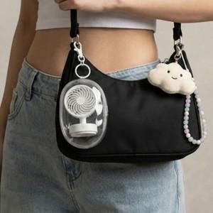 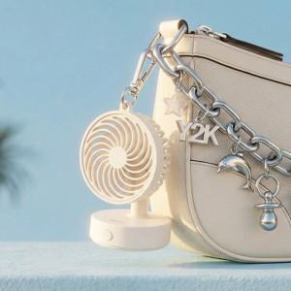 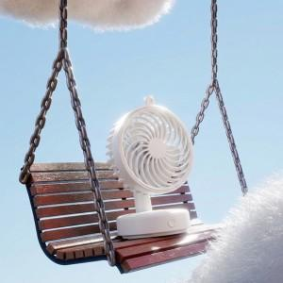

【상세/제작정보】

【인쇄/포장옵션】 | 파우치실크1도 / 포장지포장

【공급단가】 | 수량 | 30~ | 100~ | 500~ | 1,000~ | 3,000~
*VAT별도 | 단가 | 7,150원 | 6,790원 | 6,350원 | 6,250원 | 6,150원

【상품 URL】 | https://www.synergygift.co.kr:443/src/goods_detail.php?gdno=46452

